118 民生費（人口１人当たり）
118 民生費（人口１人当たり）

 | 時点 2022(R4)年度（毎年）
 | 単位 千円 |  |  |  |  |  |  |  | 偏差値 |  | 37.5
順位 |  | 都道府県名 |  | 数 値 |  |  | 順位 | 都道府県名 |  | 数 値

 |  | 0 | 全 国 |  | 272.4 | 0.0 | 24 | 0 | 香 川 |  | 263.7
1 |  | 0 | 沖 縄 |  | 371.4 | 0.0 | 25 | 0 | 福 井 |  | 262.3
2 |  | 0 | 高 知 |  | 347.0 | 0.0 | 26 | 0 | 福 島 |  | 262.1
3 |  | 0 | 鹿児島 |  | 336.3 | 0.0 | 27 | 0 | 広 島 |  | 260.7
4 |  | 0 | 大 阪 |  | 321.4 | 0.0 | 28 | 0 | 山 口 |  | 260.1
5 |  | 0 | 北海道 |  | 320.6 | 0.0 | 29 | 0 | 岡 山 |  | 258.6
6 |  | 0 | 東 京 |  | 316.3 | 0.0 | 30 | 0 | 奈 良 |  | 257.8
6 |  | 0 | 長 崎 |  | 316.3 | 0.0 | 31 | 0 | 山 形 |  | 257.7
8 |  | 0 | 宮 崎 |  | 312.4 | 0.0 | 32 | 0 | 石 川 |  | 247.0
9 |  | 0 | 青 森 |  | 311.7 | 0.0 | 33 | 0 | 神奈川 |  | 246.9
10 |  | 0 | 和歌山 |  | 311.4 | 0.0 | 34 | 0 | 三 重 |  | 246.7
11 |  | 0 | 徳 島 |  | 309.6 | 0.0 | 34 | 0 | 滋 賀 |  | 246.7
12 |  | 0 | 鳥 取 |  | 306.4 | 0.0 | 36 | 0 | 新 潟 |  | 241.3
13 |  | 0 | 島 根 |  | 304.4 | 0.0 | 36 | 0 | 長 野 |  | 241.3
14 |  | 0 | 熊 本 |  | 299.7 | 0.0 | 38 | 0 | 愛 知 |  | 240.6
15 |  | 0 | 秋 田 |  | 298.3 | 0.0 | 39 | 0 | 宮 城 |  | 240.2
15 |  | 0 | 大 分 |  | 298.3 | 0.0 | 40 | 0 | 群 馬 |  | 236.6
17 |  | 0 | 福 岡 |  | 292.3 | 0.0 | 41 | 0 | 茨 城 |  | 236.1
18 |  | 0 | 京 都 |  | 291.7 | 0.0 | 42 | 0 | 富 山 |  | 231.1
19 |  | 0 | 佐 賀 |  | 289.3 | 0.0 | 43 | 0 | 栃 木 |  | 230.9
20 |  | 0 | 愛 媛 |  | 285.5 | 0.0 | 44 | ◎ | 千 葉 |  | 229.3
21 |  | 0 | 岩 手 |  | 277.0 | 0.0 | 45 | 0 | 岐 阜 |  | 228.0
民生費 （人口１人当たり）
北海道 | 320.6
青 森 | 311.7
岩 手 | 277
宮 城 | 240.2
秋 田 | 298.3
山 形 | 257.7
福 島 | 262.1
茨 城 | 236.1
栃 木 | 230.9
群 馬 | 236.6
埼 玉 | 222.7
千 葉 | 229.3
東 京 | 316.3
神奈川 | 246.9
新 潟 | 241.3
富 山 | 231.1
石 川 | 247
福 井 | 262.3
山 梨 | 267.6
長 野 | 241.3
岐 阜 | 228
静 岡 | 216.2
愛 知 | 240.6
三 重 | 246.7
滋 賀 | 246.7
京 都 | 291.7
大 阪 | 321.4
兵 庫 | 276.9
奈 良 | 257.8
和歌山 | 311.4
鳥 取 | 306.4
島 根 | 304.4
岡 山 | 258.6
広 島 | 260.7
山 口 | 260.1
徳 島 | 309.6
香 川 | 263.7
愛 媛 | 285.5
高 知 | 347
福 岡 | 292.3
佐 賀 | 289.3
長 崎 | 316.3
熊 本 | 299.7
大 分 | 298.3
宮 崎 | 312.4
鹿児島 | 336.3
沖 縄 | 371.4
22 |  | 0 | 兵 庫 |  | 276.9 | 0.0 | 46 | 0 | 埼 玉 |  | 222.7
23 |  | 0 | 山 梨 |  | 267.6 | 0.0 | 47 | 0 | 静 岡 |  | 216.2

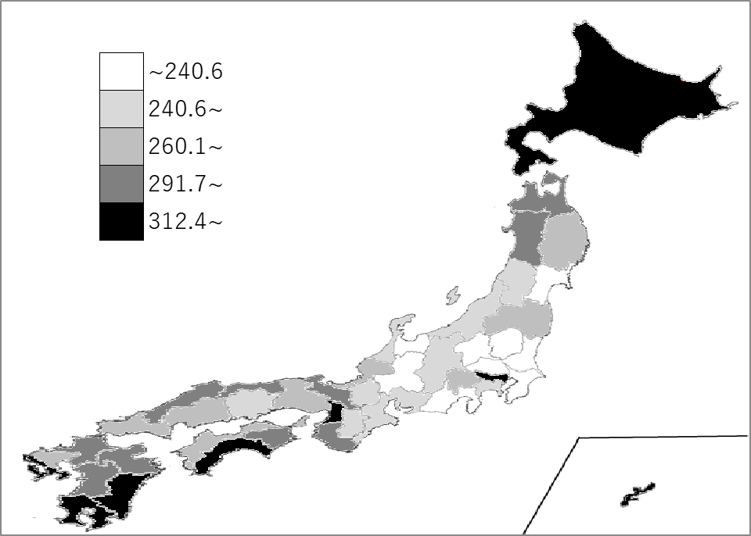
千葉県の推移
平成30年度 | 183 | 45
令和元年度 | 192.6 | 45
令和2年度 | 210.9 | 44
令和3年度 | 231.1 | 45
令和4年度 | 229.3 | 44

《備 考》 ・資料出所 総務省統計局「社会生活統計指標」 ・算出方法 民生費（県・市町村財政合計）÷人口 注）民生費：児童福祉費、社会福祉費、生活保護費、老人福祉費などからなる費目です。

